diagram
Diagram

バックエンド開発
 |  |  |  |  | キーワード検索機能

 |  |  |  |  | ElasticSearch
フロントエンド開発

 | Cognito | CloudFront | S3 |  |  | AppSync |  | DynamoDB

 |  |  |  | CodePipeline
構成管理
 | CodeCommit |  |  |  |  |  | CodeCommit
 | （フロントエンド用Gitリポジトリ） |  |  |  |  |  | （バックエンド用Gitリポジトリ）

開発環境構築

なれじろうVBA版
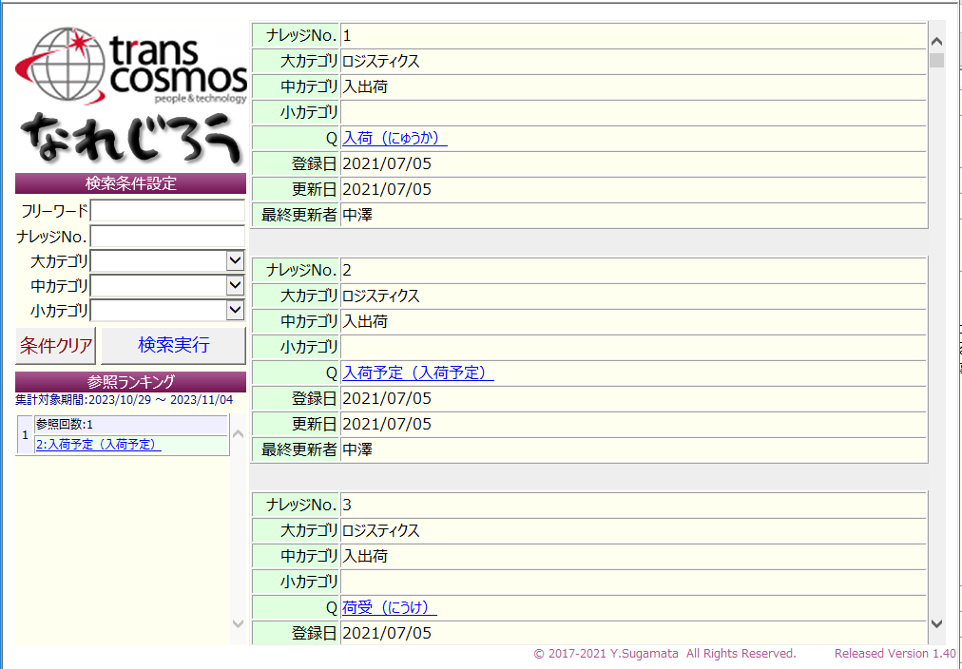
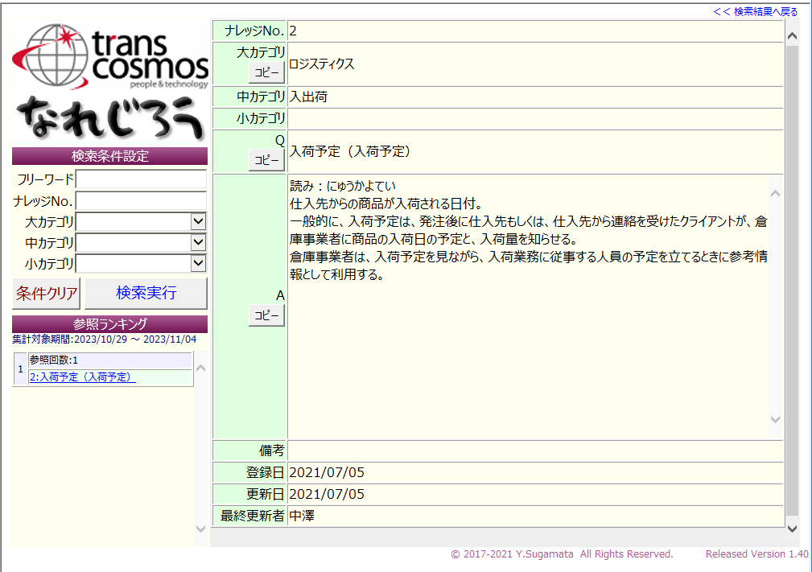
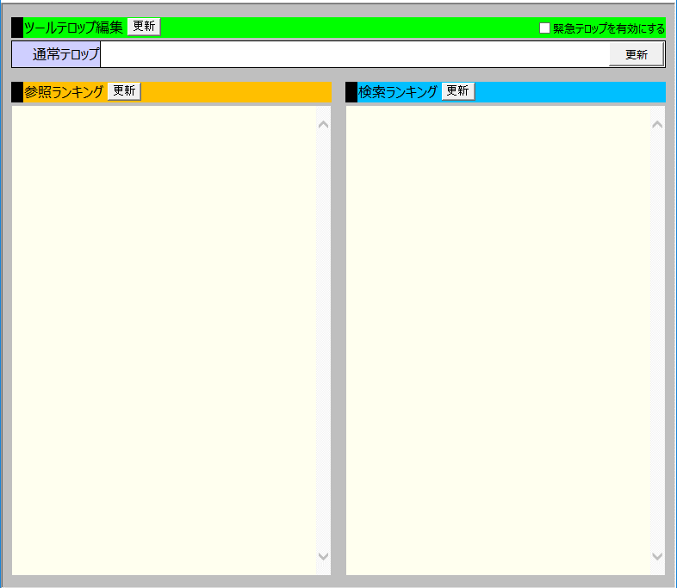
なれっじ一覧 | なれっじ詳細 | なれじろう_ADMIN

Phase1
(一覧表示 : Read) |  |  |  |  |  |  |  |  |  |  |  |  |  |  |  | (作成 : Create)
なれじろうWEB版
▼
新規作成
▼
新規作成
 |  |  |  |  |  |  |  |  |  |  |  |  |  |  |  |  | カテゴリー情報：
 |  |  |  |  |  |  |  |  |  |  |  |  |  |  |  |  |  | カテゴリー大：
 |  |  |  |  |  |  |  |  |  |  |  |  |  |  |  |  |  | カテゴリー中：
新規なれっじ投稿
▼
新規作成
 |  |  |  |  |  |  |  |  |  |  |  |  |  |  |  |  |  | カテゴリー小：

 |  |  |  |  |  |  |  |  |  |  |  |  |  |  |  |  | なれっじ情報：
 | なれっじ |  | カテゴリー大 |  | カテゴリー中 | カテゴリー小 | タイトル |  | 内容 |  |  |  |  | 投稿日 | 更新日 |  |  | タイトル：
 | ID |  |  |  |  |  |  |  |  |  |  |  |  |  |  |  |  | 内容：
 | 69 |  | OMS操作 |  | 商品関連 | - | 商品バーコードの種類について |  | OMSで取り扱うバーコードには「商品バーコード」と「ハウスバーコード」があり… |  |  |  |  | 1/1/19 | 1/1/23
 |  |  |  |  |  |  |  |  |  |  |  |  |  | 山路 | 坂元
 | 121 |  | モール連携 |  | Shopify | 受注連携 | Shopifyのバーコードについて |  | Shopifyの商品マスターにもバーコードを登録する欄があるが、OMSには連携されな… |  |  |  |  | 1/1/20 | 1/1/20
 |  |  |  |  |  |  |  |  |  |  |  |  |  | 山路 | 山路
 | 4 |  | 関連システム |  | W-keeper連携 | - | W-keeperのバーコード管理について |  | W-keeperではバーコードを… |  |  |  |  | 1/1/19 | 1/1/23 |  | 参照情報：
 |  |  |  |  |  |  |  |  |  |  |  |  |  | 山路 | 坂元 |  |  | 資料：
 |  |  |  |  |  |  |  |  |  |  |  |  |  |  |  |  |  |  | ファイルパス：
 |  |  |  |  |  |  |  |  |  |  |  |  |  |  |  |  |  |  | ファイル名：
 |  |  |  |  |  |  |  |  |  |  |  |  |  |  |  |  |  | redmine：
 |  |  |  |  |  |  |  |  |  |  |  |  |  |  |  |  |  | 関連リンク：

 |  |  |  |  |  |  |  |  |  |  |  |  |  |  |  |  | 更新情報：
 |  |  |  |  |  |  |  |  |  |  |  |  |  |  |  |  |  | 投稿日：
 |  |  |  |  |  |  |  |  |  |  |  |  |  |  |  |  |  | 投稿者：
 |  |  |  |  |  |  |  |  |  |  |  |  |  |  |  |  |  | 更新日：
 |  |  |  |  |  |  |  |  |  |  |  |  |  |  |  |  |  | 更新者：

 |  |  |  |  |  |  |  |  |  |  |  |  |  |  |  |  | 備考：
ペジネーション等はPhase2以降

修正
更新
削除

 | (詳細表示 : Read) |  |  |  |  |  |  |  |  | (更新 : Update)

登録
キャンセル
カテゴリータイプ： カテゴリー大
カテゴリー名：
カテゴリー登録
モール連携
モール連携
▼
新規作成
Shopify
Shopify
▼
新規作成
 |  | カテゴリー情報： |  |  |  |  |  |  |  |  | カテゴリー情報：
 |  |  | カテゴリー大： |  |  |  |  |  |  |  |  | カテゴリー大：
 |  |  | カテゴリー中： |  |  |  |  |  |  |  |  | カテゴリー中：
受注連携
受注連携
▼
新規作成
 |  |  | カテゴリー小： |  |  |  |  |  |  |  |  | カテゴリー小：

ShopifyのバーコードのOMS連携について
ShopifyのバーコードのOMS連携について
Shopifyの商品マスターにもバーコードを登録する欄があり独自でバーコード情報を保持しているが、OMSには連携されることはなく、W-keeperへはOMSに登録したバーコードが連携される
Shopifyの商品マスターにもバーコードを登録する欄があり独自でバーコード情報を保持しているが、OMSには連携されることはなく、W-keeperへはOMSに登録したバーコードが連携される
 |  | なれっじ情報： |  |  |  |  |  |  |  |  | なれっじ情報：
 |  |  | タイトル： |  |  |  |  |  |  |  |  | タイトル：
 |  |  | 内容： |  |  |  |  |  |  |  |  | 内容：

\\flsv01\share\sys..
\\flsv01\share\sys..
 |  | 参照情報： |  |  |  |  |  |  |  |  | 参照情報：
 |  |  | 資料： |  |  |  |  |  |  |  |  | 資料：
 |  |  |  | ファイルパス： |  |  |  |  |  |  |  |  | ファイルパス：
Shopifyバーコード.xlsx
Shopifyバーコード.xlsx
 |  |  |  | ファイル名： |  |  |  |  |  |  |  |  | ファイル名：
https://redmine-internal.dev.master.tci-echub.com/issues/74450
https://redmine-internal.dev.master.tci-echub.com/issues/74450
 |  |  | redmine： |  |  |  |  |  |  |  |  | redmine：
-
-
 |  |  | 関連リンク： |  |  |  |  |  |  |  |  | 関連リンク：

2023/10/29 14:03
2023/10/29 14:03
山路
山路
 |  | 更新情報： |  |  |  |  |  |  |  |  | 更新情報：
 |  |  | 投稿日： |  |  |  |  |  |  |  |  | 投稿日：
 |  |  | 投稿者： |  |  |  |  |  |  |  |  | 投稿者：
2023/10/31 16:13
2023/10/31 16:13
 |  |  | 更新日： |  |  |  |  |  |  |  |  | 更新日：
鳥丸
鳥丸
 |  |  | 更新者： |  |  |  |  |  |  |  |  | 更新者：
(鳥丸) 内容に一部誤りがあったため修正
(鳥丸) 内容に一部誤りがあったため修正
 |  | 備考： |  |  |  |  |  |  |  |  | 備考：

修正
削除
更新

 |  |  |  |  |  |  |  | (削除：Delete)
このなれっじを削除します。よろしいですか？
OK
キャンセル

Phase2
(一覧表示 : Read) |  |  |  |  |  |  |  |  |  |  |  |  |  |  |  |  |  | (作成 : Create)
なれじろうWEB版
検索
▼
新規作成
▼
新規作成
 |  |  |  |  |  |  |  |  |  |  |  |  |  |  |  |  |  |  | カテゴリー情報：
 |  |  | キーワード検索 ： |  |  |  |  |  |  |  |  |  |  |  |  |  |  |  |  | カテゴリー大：
 | 管理 ∨ |  |  |  |  |  |  |  |  |  |  |  |  |  |  |  |  |  |  | カテゴリー中：
新規なれっじ投稿
▼
新規作成
 |  | ユーザー管理 |  |  |  |  |  |  |  |  |  |  |  |  |  |  |  |  |  | カテゴリー小：
表示件数： 件 / page
▼
10
 |  | カテゴリ管理
 |  |  |  |  |  |  |  |  |  |  |  |  |  |  |  |  |  |  | なれっじ情報：
▼
▼
▼
 |  |  | なれっじ |  | カテゴリー大 |  | カテゴリー中 | カテゴリー小 | タイトル |  | 内容 |  |  |  |  | 投稿日 | 更新日 |  |  | タイトル：
 |  |  | ID |  |  |  |  |  |  |  |  |  |  |  |  |  |  |  |  | 内容：
 |  |  | 69 |  | OMS操作 |  | 商品関連 | - | 商品バーコードの種類について |  | OMSで取り扱うバーコードには「商品バーコード」と「ハウスバーコード」があり… |  |  |  |  | 1/1/19 | 1/1/23
 |  |  |  |  |  |  |  |  |  |  |  |  |  |  |  | 山路 | 坂元
 |  |  | 121 |  | モール連携 |  | Shopify | 受注連携 | Shopifyのバーコードについて |  | Shopifyの商品マスターにもバーコードを登録する欄があるが、OMSには連携されな… |  |  |  |  | 1/1/20 | 1/1/20
 |  |  |  |  |  |  |  |  |  |  |  |  |  |  |  | 山路 | 山路
 |  |  | 4 |  | 関連システム |  | W-keeper連携 | - | W-keeperのバーコード管理について |  | W-keeperではバーコードを… |  |  |  |  | 1/1/19 | 1/1/23 |  | 参照情報：
 |  |  |  |  |  |  |  |  |  |  |  |  |  |  |  | 山路 | 坂元 |  |  | 資料：
 |  |  |  |  |  |  |  |  |  |  |  |  |  |  |  |  |  |  |  |  | ファイルパス：
 |  |  |  |  |  |  |  |  |  |  |  |  |  |  |  |  |  |  |  |  | ファイル名：
 |  |  |  |  |  |  |  |  |  |  |  |  |  |  |  |  |  |  |  | redmine：
 |  |  |  |  |  |  |  |  |  |  |  |  |  |  |  |  |  |  |  | 関連リンク：
 |  |  |  |  |  |  |  |  |  |  |  |  |  |  |  |  |  |  |  | 添付

 |  |  |  |  |  |  |  |  |  |  |  |  |  |  |  |  |  |  | 更新情報：
 |  |  |  |  |  |  |  |  |  |  |  |  |  |  |  |  |  |  |  | 投稿日：
 |  |  |  |  |  |  |  |  |  |  |  |  |  |  |  |  |  |  |  | 投稿者：
 |  |  |  |  |  |  |  |  |  |  |  |  |  |  |  |  |  |  |  | 更新日：
 |  |  |  |  |  |  |  |  |  |  |  |  |  |  |  |  |  |  |  | 更新者：

 |  |  |  |  |  |  |  |  |  |  |  |  |  |  |  |  |  |  | 備考：
表示件数：10件 / 69件
前へ
1
2
3
4
5
6
7
…
次へ

修正
更新
削除

 |  |  | (詳細表示 : Read) |  |  |  |  |  |  |  |  | (更新 : Update)

登録
キャンセル
カテゴリータイプ： カテゴリー大
カテゴリー名：
カテゴリー登録
モール連携
モール連携
▼
新規作成
Shopify
Shopify
▼
新規作成
 |  |  |  | カテゴリー情報： |  |  |  |  |  |  |  |  | カテゴリー情報：
 |  |  |  |  | カテゴリー大： |  |  |  |  |  |  |  |  | カテゴリー大：
 |  |  |  |  | カテゴリー中： |  |  |  |  |  |  |  |  | カテゴリー中：
受注連携
受注連携
▼
新規作成
 |  |  |  |  | カテゴリー小： |  |  |  |  |  |  |  |  | カテゴリー小：

ShopifyのバーコードのOMS連携について
ShopifyのバーコードのOMS連携について
Shopifyの商品マスターにもバーコードを登録する欄があり独自でバーコード情報を保持しているが、OMSには連携されることはなく、W-keeperへはOMSに登録したバーコードが連携される
Shopifyの商品マスターにもバーコードを登録する欄があり独自でバーコード情報を保持しているが、OMSには連携されることはなく、W-keeperへはOMSに登録したバーコードが連携される
 |  |  |  | なれっじ情報： |  |  |  |  |  |  |  |  | なれっじ情報：
 |  |  |  |  | タイトル： |  |  |  |  |  |  |  |  | タイトル：
 |  |  |  |  | 内容： |  |  |  |  |  |  |  |  | 内容：

\\flsv01\share\sys..
\\flsv01\share\sys..
 |  |  |  | 参照情報： |  |  |  |  |  |  |  |  | 参照情報：
 |  |  |  |  | 資料： |  |  |  |  |  |  |  |  | 資料：
 |  |  |  |  |  | ファイルパス： |  |  |  |  |  |  |  |  | ファイルパス：
Shopifyバーコード.xlsx
Shopifyバーコード.xlsx
 |  |  |  |  |  | ファイル名： |  |  |  |  |  |  |  |  | ファイル名：
https://redmine-internal.dev.master.tci-echub.com/issues/74450
https://redmine-internal.dev.master.tci-echub.com/issues/74450
 |  |  |  |  | redmine： |  |  |  |  |  |  |  |  | redmine：
-
-
 |  |  |  |  | 関連リンク： |  |  |  |  |  |  |  |  | 関連リンク：
https://tci-stg-log.s3.ap-northeast-1.amazonaws.com/EFS/10.180.22.43_omslog_2023-09-27_14-33-44_746.zip
https://tci-stg-log.s3.ap-northeast-1.amazonaws.com/EFS/10.180.22.43_omslog_2023-09-27_14-33-44_746.zip
 |  |  |  |  | 添付 |  |  |  |  |  |  |  |  | 添付

2023/10/29 14:03
2023/10/29 14:03
山路
山路
 |  |  |  | 更新情報： |  |  |  |  |  |  |  |  | 更新情報：
 |  |  |  |  | 投稿日： |  |  |  |  |  |  |  |  | 投稿日：
 |  |  |  |  | 投稿者： |  |  |  |  |  |  |  |  | 投稿者：
2023/10/31 16:13
2023/10/31 16:13
 |  |  |  |  | 更新日： |  |  |  |  |  |  |  |  | 更新日：
鳥丸
鳥丸
 |  |  |  |  | 更新者： |  |  |  |  |  |  |  |  | 更新者：
(鳥丸) 内容に一部誤りがあったため修正
(鳥丸) 内容に一部誤りがあったため修正
 |  |  |  | 備考： |  |  |  |  |  |  |  |  | 備考：

修正
削除
更新

 |  |  |  |  |  |  |  |  |  | (削除：Delete)
このなれっじを削除します。よろしいですか？
OK
キャンセル

Phase3
(一覧表示 : Read) |  |  |  |  |  |  |  |  |  |  |  |  |  |  |  |  |  |  |  | (作成 : Create)
なれじろうWEB版
検索
▼
新規作成
直近1週間以内更新
etc...
▼
新規作成
 |  |  |  |  |  |  |  |  |  |  |  |  |  |  |  |  |  |  |  |  | カテゴリー情報：
 |  |  |  |  | キーワード検索 ： |  |  |  |  |  |  |  |  |  |  |  |  |  |  |  |  | カテゴリー大：
 | 管理 ∨ |  |  |  |  |  |  |  |  |  |  |  |  |  |  |  |  |  |  |  |  | カテゴリー中：
新規なれっじ投稿
▼
新規作成
 |  | ユーザー管理 |  |  | クイックフィルター： |  |  |  |  |  |  |  |  |  |  |  |  |  |  |  |  | カテゴリー小：
表示件数： 件 / page
▼
10
 |  | カテゴリ管理
 |  | フィルター管理 |  |  |  |  |  |  |  |  |  |  |  |  |  |  |  |  |  |  | なれっじ情報：
▼
▼
▼
 |  | ランキング管理 ∨ |  |  | なれっじ |  | カテゴリー大 |  | カテゴリー中 | カテゴリー小 | タイトル |  | 内容 |  |  |  |  | 投稿日 | 更新日 |  |  | タイトル：
 |  |  | 投稿ランキング |  | ID |  |  |  |  |  |  |  |  |  |  |  |  |  |  |  |  | 内容：
 |  |  | 参照ランキング |  | 69 |  | OMS操作 |  | 商品関連 | - | 商品バーコードの種類について |  | OMSで取り扱うバーコードには「商品バーコード」と「ハウスバーコード」があり… |  |  |  |  | 1/1/19 | 1/1/23
 |  |  | 検索ランキング |  |  |  |  |  |  |  |  |  |  |  |  |  |  | 山路 | 坂元
 |  |  |  |  | 121 |  | モール連携 |  | Shopify | 受注連携 | Shopifyのバーコードについて |  | Shopifyの商品マスターにもバーコードを登録する欄があるが、OMSには連携されな… |  |  |  |  | 1/1/20 | 1/1/20
 | なれっじ(867) ∨ |  |  |  |  |  |  |  |  |  |  |  |  |  |  |  |  | 山路 | 山路
 |  | OMS操作(315) ∨ |  |  | 4 |  | 関連システム |  | W-keeper連携 | - | W-keeperのバーコード管理について |  | W-keeperではバーコードを… |  |  |  |  | 1/1/19 | 1/1/23 |  | 参照情報：
 |  |  | 受注関連(47) > |  |  |  |  |  |  |  |  |  |  |  |  |  |  | 山路 | 坂元 |  |  | 資料：
 |  |  | 商品関連(15) |  |  |  |  |  |  |  |  |  |  |  |  |  |  |  |  |  |  |  | ファイルパス：
 |  |  | 在庫関連(9) |  |  |  |  |  |  |  |  |  |  |  |  |  |  |  |  |  |  |  | ファイル名：
 |  |  | レポート関連(14) |  |  |  |  |  |  |  |  |  |  |  |  |  |  |  |  |  |  | redmine：
 |  |  | フィルター設定(30) > |  |  |  |  |  |  |  |  |  |  |  |  |  |  |  |  |  |  | 関連リンク：
 |  |  | その他(147) |  |  |  |  |  |  |  |  |  |  |  |  |  |  |  |  |  |  | 添付

 |  | モール連携(309) ∨ |  |  |  |  |  |  |  |  |  |  |  |  |  |  |  |  |  |  | 更新情報：
 |  |  | Shopify(208) ∨ |  |  |  |  |  |  |  |  |  |  |  |  |  |  |  |  |  |  | 投稿日：
 |  |  |  | 受注連携(102) |  |  |  |  |  |  |  |  |  |  |  |  |  |  |  |  |  | 投稿者：
 |  |  |  | 出荷実績連携(56) |  |  |  |  |  |  |  |  |  |  |  |  |  |  |  |  |  | 更新日：
 |  |  |  | 商品登録(12) |  |  |  |  |  |  |  |  |  |  |  |  |  |  |  |  |  | 更新者：
 |  |  |  | その他(60)
 |  |  | Amazon(39) |  |  |  |  |  |  |  |  |  |  |  |  |  |  |  |  |  | 備考：
表示件数：10件 / 69件
前へ
1
2
3
4
5
6
7
…
次へ
 |  |  | 楽天(310)
 |  |  | Yahoo(9)
修正
更新
削除
 |  |  | ECCUBE(3)
 |  |  | E-ASPRO(14)
 |  |  |  |  | (詳細表示 : Read) |  |  |  |  |  |  |  |  | (更新 : Update)
 |  | 関連システム(39) ∨
登録
キャンセル
カテゴリータイプ： カテゴリー大
カテゴリー名：
カテゴリー登録
 |  |  | DataSpider(5) |  |  | カテゴリー情報： |  |  |  |  |  |  |  |  | カテゴリー情報：
モール連携
モール連携
▼
新規作成
 |  |  | リリース管理システム(1) |  |  |  | カテゴリー大： |  |  |  |  |  |  |  |  | カテゴリー大：
Shopify
Shopify
▼
新規作成
 |  |  | AWS関連ツール(10) |  |  |  | カテゴリー中： |  |  |  |  |  |  |  |  | カテゴリー中：
受注連携
受注連携
▼
新規作成
 |  |  | W-Keeper連携(56) |  |  |  | カテゴリー小： |  |  |  |  |  |  |  |  | カテゴリー小：

ShopifyのバーコードのOMS連携について
ShopifyのバーコードのOMS連携について
Shopifyの商品マスターにもバーコードを登録する欄があり独自でバーコード情報を保持しているが、OMSには連携されることはなく、W-keeperへはOMSに登録したバーコードが連携される
Shopifyの商品マスターにもバーコードを登録する欄があり独自でバーコード情報を保持しているが、OMSには連携されることはなく、W-keeperへはOMSに登録したバーコードが連携される
 |  | プログラミング(15) ∨ |  |  |  | なれっじ情報： |  |  |  |  |  |  |  |  | なれっじ情報：
 |  |  | Java(3) |  |  |  | タイトル： |  |  |  |  |  |  |  |  | タイトル：
 |  |  | SQL(5) |  |  |  | 内容： |  |  |  |  |  |  |  |  | 内容：
 |  |  | Python(30)

 |  | その他(211) ∨
 |  |  | インフラ関連(5)
 |  |  | コマンド集(3) |  |  | 参照情報： |  |  |  |  |  |  |  |  | 参照情報：
\\flsv01\share\sys..
\\flsv01\share\sys..
 |  |  | IT一般知識(190) |  |  |  | 資料： |  |  |  |  |  |  |  |  | 資料：
 |  |  |  |  |  |  |  | ファイルパス： |  |  |  |  |  |  |  |  | ファイルパス：
Shopifyバーコード.xlsx
Shopifyバーコード.xlsx
 |  |  |  |  |  |  |  | ファイル名： |  |  |  |  |  |  |  |  | ファイル名：
https://redmine-internal.dev.master.tci-echub.com/issues/74450
https://redmine-internal.dev.master.tci-echub.com/issues/74450
 |  |  |  |  |  |  | redmine： |  |  |  |  |  |  |  |  | redmine：
-
-
 |  |  |  |  |  |  | 関連リンク： |  |  |  |  |  |  |  |  | 関連リンク：
https://tci-stg-log.s3.ap-northeast-1.amazonaws.com/EFS/10.180.22.43_omslog_2023-09-27_14-33-44_746.zip
https://tci-stg-log.s3.ap-northeast-1.amazonaws.com/EFS/10.180.22.43_omslog_2023-09-27_14-33-44_746.zip
 |  |  |  |  |  |  | 添付 |  |  |  |  |  |  |  |  | 添付

2023/10/29 14:03
2023/10/29 14:03
山路
山路
 |  |  |  |  |  | 更新情報： |  |  |  |  |  |  |  |  | 更新情報：
 |  |  |  |  |  |  | 投稿日： |  |  |  |  |  |  |  |  | 投稿日：
 |  |  |  |  |  |  | 投稿者： |  |  |  |  |  |  |  |  | 投稿者：
2023/10/31 16:13
2023/10/31 16:13
 |  |  |  |  |  |  | 更新日： |  |  |  |  |  |  |  |  | 更新日：
鳥丸
鳥丸
 |  |  |  |  |  |  | 更新者： |  |  |  |  |  |  |  |  | 更新者：
(鳥丸) 内容に一部誤りがあったため修正
(鳥丸) 内容に一部誤りがあったため修正
 |  |  |  |  |  | 備考： |  |  |  |  |  |  |  |  | 備考：

修正
削除
更新

 |  |  |  |  |  |  |  |  |  |  |  | (削除：Delete)
このなれっじを削除します。よろしいですか？
OK
キャンセル

完成イメージ
新規作成
なれじろうWEB版
検索
 |  |  |  |  |  |  |  |  |  |  |  |  |  |  |  | (一覧表示 : Read) |  |  |  |  |  |  |  |  |  |  |  |  |  |  |  |  |  |  |  | (作成 : Create)
ユーザー管理
 |  |  |  |  |  |  |  |  |  |  |  |  |  |  |  |  |  |  |  |  |  |  |  |  |  |  |  |  |  |  |  |  |  |  |  |  | カテゴリー情報：
▼
新規作成
 | ユーザーID |  |  | ユーザー名 |  |  | メールアドレス |  |  |  |  |  | パスワード |  | 操作 |  |  |  |  |  | キーワード検索 ： |  |  |  |  |  |  |  |  |  |  |  |  |  |  |  |  | カテゴリー大：
編集
削除
直近1週間以内更新
etc...
▼
新規作成
 | 1 |  |  | yamaji |  |  | yamaji.yuichiro@trans-cosmos.co.jp |  |  |  |  |  | ******* |  |  |  | 管理 ∨ |  |  |  |  |  |  |  |  |  |  |  |  |  |  |  |  |  |  |  |  | カテゴリー中：
編集
削除
新規なれっじ投稿
▼
新規作成
 | 2 |  |  | suzuki |  |  | suzuki.tatsuya@trans-cosmos.co.jp |  |  |  |  |  | ******* |  |  |  |  | ユーザー管理 |  |  | クイックフィルター： |  |  |  |  |  |  |  |  |  |  |  |  |  |  |  |  | カテゴリー小：
表示件数： 件 / page
▼
10
 | … |  |  |  |  |  |  |  |  |  |  |  |  |  |  |  |  | カテゴリ管理
 |  |  |  |  |  |  |  |  |  |  |  |  |  |  |  |  |  | フィルター管理 |  |  |  |  |  |  |  |  |  |  |  |  |  |  |  |  |  |  | なれっじ情報：
▼
▼
▼
 |  |  |  |  |  |  |  |  |  |  |  |  |  |  |  |  |  | ランキング管理 ∨ |  |  | なれっじ |  | カテゴリー大 |  | カテゴリー中 | カテゴリー小 | タイトル |  | 内容 |  |  |  |  | 投稿日 | 更新日 |  |  | タイトル：
新規作成
カテゴリ管理 |  |  |  |  |  |  |  |  |  |  |  |  |  |  |  |  |  |  | 投稿ランキング |  | ID |  |  |  |  |  |  |  |  |  |  |  |  |  |  |  |  | 内容：
 |  |  |  |  |  |  |  |  |  |  |  |  |  |  |  |  |  |  | 参照ランキング |  | 69 |  | OMS操作 |  | 商品関連 | - | 商品バーコードの種類について |  | OMSで取り扱うバーコードには「商品バーコード」と「ハウスバーコード」があり… |  |  |  |  | 1/1/19 | 1/1/23
 | カテゴリID |  |  | カテゴリ種別 |  |  | カテゴリ名 |  |  |  | 操作 |  |  |  |  |  |  |  | 検索ランキング |  |  |  |  |  |  |  |  |  |  |  |  |  |  | 山路 | 坂元
編集
削除
 | 1 |  |  | 1（=大） |  |  | OMS操作 |  |  |  |  |  |  |  |  |  |  |  |  |  | 121 |  | モール連携 |  | Shopify | 受注連携 | Shopifyのバーコードについて |  | Shopifyの商品マスターにもバーコードを登録する欄があるが、OMSには連携されな… |  |  |  |  | 1/1/20 | 1/1/20
編集
削除
 | 2 |  |  | 2（=中） |  |  | 商品関連 |  |  |  |  |  |  |  |  |  | なれっじ(867) ∨ |  |  |  |  |  |  |  |  |  |  |  |  |  |  |  |  | 山路 | 山路
編集
削除
 | 3 |  |  | 1（=大） |  |  | モール連携 |  |  |  |  |  |  |  |  |  |  | OMS操作(315) ∨ |  |  | 4 |  | 関連システム |  | W-keeper連携 | - | W-keeperのバーコード管理について |  | W-keeperではバーコードを… |  |  |  |  | 1/1/19 | 1/1/23 |  | 参照情報：
編集
削除
 | 4 |  |  | 2（=中） |  |  | Shopify |  |  |  |  |  |  |  |  |  |  |  | 受注関連(47) > |  |  |  |  |  |  |  |  |  |  |  |  |  |  | 山路 | 坂元 |  |  | 資料：
編集
削除
 | 5 |  |  | 3（=小） |  |  | 受注連携 |  |  |  |  |  |  |  |  |  |  |  | 商品関連(15) |  |  |  |  |  |  |  |  |  |  |  |  |  |  |  |  |  |  |  | ファイルパス：
 | … |  |  |  |  |  |  |  |  |  |  |  |  |  |  |  |  |  | 在庫関連(9) |  |  |  |  |  |  |  |  |  |  |  |  |  |  |  |  |  |  |  | ファイル名：
 |  |  |  |  |  |  |  |  |  |  |  |  |  |  |  |  |  |  | レポート関連(14) |  |  |  |  |  |  |  |  |  |  |  |  |  |  |  |  |  |  | redmine：
 |  |  |  |  |  |  |  |  |  |  |  |  |  |  |  |  |  |  | フィルター設定(30) > |  |  |  |  |  |  |  |  |  |  |  |  |  |  |  |  |  |  | 関連リンク：
 |  |  |  |  |  |  |  |  |  |  |  |  |  |  |  |  |  |  | その他(147) |  |  |  |  |  |  |  |  |  |  |  |  |  |  |  |  |  |  | 添付
新規作成
フィルター管理
 |  |  |  |  |  |  |  |  |  |  |  |  |  |  |  |  |  | モール連携(309) ∨ |  |  |  |  |  |  |  |  |  |  |  |  |  |  |  |  |  |  | 更新情報：
 | フィルタID |  |  | フィルタ名 |  |  |  |  |  |  | 操作 |  |  |  |  |  |  |  | Shopify(208) ∨ |  |  |  |  |  |  |  |  |  |  |  |  |  |  |  |  |  |  | 投稿日：
編集
削除
 | 1 |  |  | 直近1週間以内更新 |  |  |  |  |  |  |  |  |  |  |  |  |  |  |  | 受注連携(102) |  |  |  |  |  |  |  |  |  |  |  |  |  |  |  |  |  | 投稿者：
編集
削除
 | 2 |  |  | suzuki更新 |  |  |  |  |  |  |  |  |  |  |  |  |  |  |  | 出荷実績連携(56) |  |  |  |  |  |  |  |  |  |  |  |  |  |  |  |  |  | 更新日：
 | … |  |  |  |  |  |  |  |  |  |  |  |  |  |  |  |  |  |  | 商品登録(12) |  |  |  |  |  |  |  |  |  |  |  |  |  |  |  |  |  | 更新者：
 |  |  |  |  |  |  |  |  |  |  |  |  |  |  |  |  |  |  |  | その他(60)
 |  |  |  |  |  |  |  |  |  |  |  |  |  |  |  |  |  |  | Amazon(39) |  |  |  |  |  |  |  |  |  |  |  |  |  |  |  |  |  | 備考：
表示件数：10件 / 69件
前へ
1
2
3
4
5
6
7
…
次へ
ランキング管理 |  |  |  |  |  |  |  |  |  |  |  |  |  |  |  |  |  |  | 楽天(310)
 | 投稿ランキング |  |  |  |  |  |  |  |  |  |  |  |  |  | ★初期表示 |  |  |  | Yahoo(9)
修正
更新
削除
 |  | 集計期間： |  |  | 2023/10/1 |  |  |  | ～ | 2023/11/1 |  |  |  |  |  |  |  |  | ECCUBE(3)
 |  |  |  |  |  |  |  |  |  |  |  |  |  |  |  |  |  |  | E-ASPRO(14)
 |  | 投稿ランキング |  |  |  | 参照ランキング |  |  |  | 検索ランキング |  |  |  |  |  |  |  |  |  |  | (詳細表示 : Read) |  |  |  |  |  |  |  |  | (更新 : Update)
 |  |  |  |  |  |  |  |  |  |  |  |  |  |  |  |  |  | 関連システム(39) ∨
登録
キャンセル
カテゴリータイプ： カテゴリー大
カテゴリー名：
カテゴリー登録
 |  | ランク |  | ユーザー名 |  |  | 投稿数 |  |  | 更新数 | 合計 | 数 |  |  |  |  |  |  | DataSpider(5) |  |  | カテゴリー情報： |  |  |  |  |  |  |  |  | カテゴリー情報：
モール連携
モール連携
▼
新規作成
 |  | 1 |  | yamaji |  |  | 3 |  |  | 4 | 7 |  |  |  |  |  |  |  | リリース管理システム(1) |  |  |  | カテゴリー大： |  |  |  |  |  |  |  |  | カテゴリー大：
Shopify
Shopify
▼
新規作成
 |  | 2 |  | suzuki |  |  | 1 |  |  | 3 | 4 |  |  |  |  |  |  |  | AWS関連ツール(10) |  |  |  | カテゴリー中： |  |  |  |  |  |  |  |  | カテゴリー中：
受注連携
受注連携
▼
新規作成
 |  |  |  |  |  |  |  |  |  |  |  |  |  |  |  |  |  |  | W-Keeper連携(56) |  |  |  | カテゴリー小： |  |  |  |  |  |  |  |  | カテゴリー小：

ShopifyのバーコードのOMS連携について
ShopifyのバーコードのOMS連携について
Shopifyの商品マスターにもバーコードを登録する欄があり独自でバーコード情報を保持しているが、OMSには連携されることはなく、W-keeperへはOMSに登録したバーコードが連携される
Shopifyの商品マスターにもバーコードを登録する欄があり独自でバーコード情報を保持しているが、OMSには連携されることはなく、W-keeperへはOMSに登録したバーコードが連携される
 |  |  |  |  |  |  |  |  |  |  |  |  |  |  |  |  |  | プログラミング(15) ∨ |  |  |  | なれっじ情報： |  |  |  |  |  |  |  |  | なれっじ情報：
 | 参照ランキング |  |  |  |  |  |  |  |  |  |  |  |  |  |  |  |  |  | Java(3) |  |  |  | タイトル： |  |  |  |  |  |  |  |  | タイトル：
 |  | 集計期間： |  |  | 2023/10/1 |  |  |  | ～ | 2023/11/1 |  |  |  |  |  |  |  |  | SQL(5) |  |  |  | 内容： |  |  |  |  |  |  |  |  | 内容：
 |  |  |  |  |  |  |  |  |  |  |  |  |  |  |  |  |  |  | Python(30)
 |  | 投稿ランキング |  |  |  | 参照ランキング |  |  |  | 検索ランキング
 |  |  |  |  |  |  |  |  |  |  |  |  |  |  |  |  |  | その他(211) ∨
 |  | ランク |  | タイトル |  |  |  |  |  |  |  |  | 参照数 |  |  |  |  |  | インフラ関連(5)
 |  | 1 |  | 商品バーコードの種類について |  |  |  |  |  |  |  |  | 12 |  |  |  |  |  | コマンド集(3) |  |  | 参照情報： |  |  |  |  |  |  |  |  | 参照情報：
\\flsv01\share\sys..
\\flsv01\share\sys..
 |  | 2 |  | 重量制限フィルターについて |  |  |  |  |  |  |  |  | 9 |  |  |  |  |  | IT一般知識(190) |  |  |  | 資料： |  |  |  |  |  |  |  |  | 資料：
 |  |  |  |  |  |  |  |  |  |  |  |  |  |  |  |  |  |  |  |  |  |  |  | ファイルパス： |  |  |  |  |  |  |  |  | ファイルパス：
Shopifyバーコード.xlsx
Shopifyバーコード.xlsx
 |  |  |  |  |  |  |  |  |  |  |  |  |  |  |  |  |  |  |  |  |  |  |  | ファイル名： |  |  |  |  |  |  |  |  | ファイル名：
https://redmine-internal.dev.master.tci-echub.com/issues/74450
https://redmine-internal.dev.master.tci-echub.com/issues/74450
 |  |  |  |  |  |  |  |  |  |  |  |  |  |  |  |  |  |  |  |  |  |  | redmine： |  |  |  |  |  |  |  |  | redmine：
-
-
 | 検索ランキング |  |  |  |  |  |  |  |  |  |  |  |  |  |  |  |  |  |  |  |  |  | 関連リンク： |  |  |  |  |  |  |  |  | 関連リンク：
https://tci-stg-log.s3.ap-northeast-1.amazonaws.com/EFS/10.180.22.43_omslog_2023-09-27_14-33-44_746.zip
https://tci-stg-log.s3.ap-northeast-1.amazonaws.com/EFS/10.180.22.43_omslog_2023-09-27_14-33-44_746.zip
 |  | 集計期間： |  |  | 2023/10/1 |  |  |  | ～ | 2023/11/1 |  |  |  |  |  |  |  |  |  |  |  |  | 添付 |  |  |  |  |  |  |  |  | 添付

2023/10/29 14:03
2023/10/29 14:03
山路
山路
 |  | 投稿ランキング |  |  |  | 参照ランキング |  |  |  | 検索ランキング |  |  |  |  |  |  |  |  |  |  |  | 更新情報： |  |  |  |  |  |  |  |  | 更新情報：
 |  |  |  |  |  |  |  |  |  |  |  |  |  |  |  |  |  |  |  |  |  |  | 投稿日： |  |  |  |  |  |  |  |  | 投稿日：
 |  | (キーワード検索) |  |  |  |  |  |  |  |  |  |  |  |  |  |  |  |  |  |  |  |  | 投稿者： |  |  |  |  |  |  |  |  | 投稿者：
2023/10/31 16:13
2023/10/31 16:13
 |  |  | ランク |  | 検索キーワード |  |  |  |  |  |  | 検索回数 |  |  |  |  |  |  |  |  |  |  | 更新日： |  |  |  |  |  |  |  |  | 更新日：
鳥丸
鳥丸
 |  |  | 1 |  | フィルター |  |  |  |  |  |  | 2 |  |  |  |  |  |  |  |  |  |  | 更新者： |  |  |  |  |  |  |  |  | 更新者：
(鳥丸) 内容に一部誤りがあったため修正
(鳥丸) 内容に一部誤りがあったため修正
 |  |  | 2 |  | 納品書 |  |  |  |  |  |  | 1
 |  |  | 2 |  | 販売可能数 |  |  |  |  |  |  | 1 |  |  |  |  |  |  |  |  |  | 備考： |  |  |  |  |  |  |  |  | 備考：
 |  |  | 2 |  | デフォルト住所 |  |  |  |  |  |  | 1
 |  |  | …
修正
削除
更新
 |  | (カテゴリ検索)
 |  |  | ランク |  | カテゴリ種別 |  |  | カテゴリ名 |  |  |  |  |  | 検索回数
 |  |  | 1 |  | 1 |  |  | OMS操作 |  |  |  |  |  | 1
 |  |  | 1 |  | 2 |  |  | 商品関連 |  |  |  |  |  | 1
 |  |  | 1 |  | 1 |  |  | モール連携 |  |  |  |  |  | 1 |  |  |  |  |  |  |  |  |  |  |  |  |  | (削除：Delete)
このなれっじを削除します。よろしいですか？
OK
キャンセル
 |  |  | 1 |  | 2 |  |  | Shopify |  |  |  |  |  | 1
 |  |  | …

